#Estimativa-APF#
APF (Método de estimativa de tamanho de sistema)
Instruções de Preenchimento
As colunas em amarelo escuro são prenchidas durante a contagem e normalmente não são alteradas durante a execução do projeto.
As colunas em amarelo claro são preenchidas durante
As células em branco contém fórmulas e não devem ser editadas
1
2
3
4
Funções de Dados (Arquivo/Tabela) |  | Funções de Transacionais (caso de uso/história) |  | Funções de Dados |  |  |  |  | Fator de Ajuste
Arquivos/Tabelas | Complexidade | Caso de Uso/História | Complexidade | Tipo de Função | Simples | Média | Complexa | Contribuição | Características do sistema | GI
Usuario (Login) | Simples | UC01 - Logar no sistema | Simples | ALI | 8 | 2 | 1 | 52 | Comunicação de Dados | 2
Oficina | Simples | UC02 - Manter Oficina | Simples | AIE |  |  |  | 0 | Processamento de Dados Distribuído | 1
Mecanico | Simples | UC03 - Manter Mecânicos | Simples | Funções Transacionais |  |  |  |  | Desempenho | 2
Cliente | Simples | UC04 - Manter Cliente | Simples | Tipo de Função | Simples | Média | Complexa | Contribuição | Utilização de Equipamento | 1
Veiculo | Simples | UC05 - Manter Veículo do Cliente | Simples | EE | 6 |  | 1 | 24 | Volume de Transações | 2 | x
Servico (Catálogo) | Simples | UC06 - Consultar Histórico do Veículo | Simples | SE |  | 2 |  | 10 | Entrada de Dados On-line | 3
Peca (Catálogo/Estoque) | Simples | UC07 - Manter Catálogo de Serviços | Simples | CE | 7 | 1 |  | 25 | Usabilidade | 3
OrdemServico | Complexa | UC08 - Manter Catálogo de Peças | Média | PFNA - Pontos de Função Não Ajustados: |  |  |  | 111 | Atualização On-line | 3
ItemServicoOS | Média | UC09 - Gerenciar Ordens de Serviço | Complexa |  |  |  |  |  | Processamento Complexo | 1
ItemPecaOS | Média |  |  |  |  |  |  |  | Reusabilidade | 2
HistoricoManutencao | Simples |  |  |  |  |  |  |  | Facilidade de Implantação | 2
 |  |  |  |  |  |  |  |  | Facilidade Operacional | 2
 |  |  |  |  |  |  |  |  | Múltiplos Locais e Organizações do Usuário | 1
 |  |  |  |  |  |  |  |  | Manutenibilidade | 3
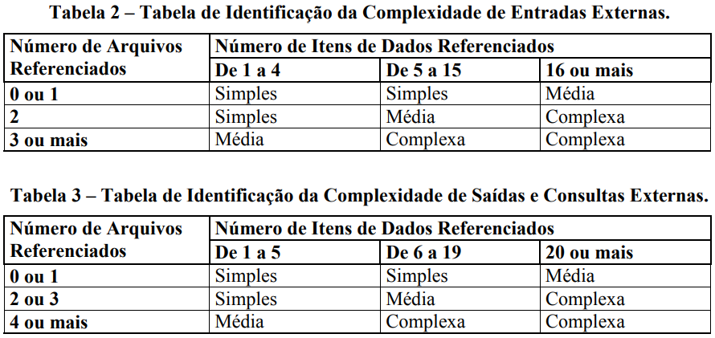
 |  |  |  |  |  |  |  |  | NIT - Nível de Influência Total: | 28
 |  |  |  |  |  |  |  |  | VFA - Valor do Fator de Ajuste: | 0.93
 |  |  |  |  |  |  |  |  | PFA - Pontos de Função Ajustados: | 103.23
 |  |  |  |  |  |  |  |  | Produtividade da Tecnologia Escolhida (hs/pto): | 5
 |  |  |  |  |  |  |  |  | Esforço estimado (Horas): | 516

#Planejamento-APF#
Esta planilha deve ser utilizada como sugestão ou base para o planejamento inicial

Planejamento Estimado |  |  | Estimativa de distribuição de esforço por Fase (horas)
Esforço total estimado | 516 | horas | DISCIPLINAS | Iniciação |  | Elaboração |  | Construção |  | Transição
Ajuste base histórica (margem de erro da estimativa) | 40% | % de erro |  | Horas |  | Horas |  | Horas |  | Horas |  | Totais/Disciplina
Esforço total ajustado | 723 | horas |  | 36 | 5% | 103 | 20% | 335 | 65% | 52 | 10%
Qde de pessoas (Desenvolvedores) | 5 |  | Requisitos | 20 | 55% | 31 | 30% | 40 | 12% | 3 | 5% | 94
Jornada de trabalho (semanal por desenvolvedor) | 8 | horas/semana | Análise e Design | 5 | 15% | 21 | 20% | 34 | 10% | 3 | 5% | 62
Número de semanas por sprint | 2 | semanas | Implementação | 1 | 2% | 21 | 20% | 134 | 40% | 8 | 15% | 163
Capacidade estimada do time/sprint | 80 | horas | Teste | 2 | 5% | 8 | 8% | 34 | 10% | 5 | 10% | 49
Qde de semanas estimada | 18 | semanas | Implantação | 0 | 0% | 2 | 2% | 17 | 5% | 5 | 10% | 24
Qde de meses estimada | 5 | meses | Desenvolvimento | 28 | 77% | 83 | 80% | 258 | 77% | 23 | 45%
Qde de Sprints sugerido | 9 | Sprints | Gerenciamento de Configuração | 1 | 3% | 8 | 8% | 44 | 13% | 15 | 30% | 68
 |  |  | Gerenciamento de Projeto | 7 | 20% | 12 | 12% | 34 | 10% | 13 | 25% | 66
 |  |  | Gerenciamento do Projeto | 8 | 23% | 21 | 20% | 77 | 23% | 28 | 55%
Análise Financeira |  |  | Totais/Fase | 36 | 100% | 103 | 100% | 335 | 100% | 52 | 100% | 526
Valor hora média desenvolvedor | R$ 20.00
Custo direto | R$ 14,452.20
Observar a capacidade do time para dimensionar o esforço nos sprints.
Percentual do custo indireto | 0%
Custo indireto | R$ -
Custo total | R$ 14,452.20
Percentual de lucro desejado | 20%
Valor lucro | R$ 2,890.44
Preço final | R$ 17,342.64

